Лист1
ООО «Обувная фабрика «Башмачок плюс» г.Чебоксары, ул. Текстильщиков, 8, пом.307, тел/факс: (8352) 63-24-09, 63-50-85 ф. сот. 89176534627(МТС) email: fabrika-staratel@mail.ru , mail@башмачок21.рф Сайт http://башмачок21.рф
 |  |  |  |  |  |  | 17.03.2023 г.
№ п/п | Наименование обуви | № модели | Размерный ряд | от 5 тыс. руб | от 50 тыс. руб. | от 100 тыс. руб.
1 | Детские сандалии ИК (пряжка) |  | 16,5 - 22,5 (10,0-14,0) | 250-00 | 250-00 | 250-00 | 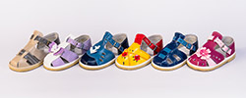
2 | Детские сандалии ИК (пряжка) |  | 23,0 - 26,0 (14,5-16,5) | 255-00 | 255-00 | 255-00 | 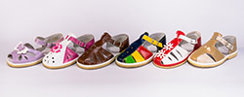
3 | Детские сандалии ИК (пряжка) |  | 27,0 - 31,5 (17,0-20,0) | 275-00 | 275-00 | 275-00 | 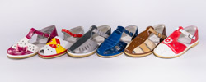
4 | Детские сандалии ИК (липа) |  | 16,5 - 22,5 (10,0-14,0) | 260-00 | 260-00 | 260-00 | 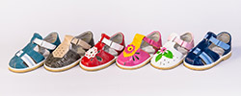
5 | Детские сандалии ИК (липа) |  | 23,0 - 26,0 (14,5-16,5) | 265-00 | 265-00 | 265-00 | 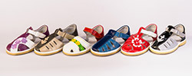
6 | Детские сандалии ИК (липа) |  | 27,0 - 31,5 (17,0-20,0) | 285-00 | 285-00 | 285-00 | 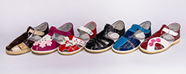
7 | Чешки ИК (белые,черные) |  | 21,0 - 26,0 (13,0-16,5) | 110-00 | 105-00 | 100-00 | 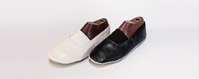
8 | Чешки ИК (белые,черные) |  | 27,0 - 31,5 (17,0-20,0) | 115-00 | 110-00 | 105-00
9 | Чешки ИК (белые,черные) |  | 32,0 - 36,0 (20,5-23,0) | 120-00 | 115-00 | 110-00
10 | Чешки ИК (белые,черные) |  | 37,0 - 39,0 (23,5-25,0) | 125-00 | 120-00 | 115-00
11 | Чешки ИК (золото, серебро) |  | 21,0 - 26,0 (13,0-16,5) | 165-00 | 160-00 | 155-00 | 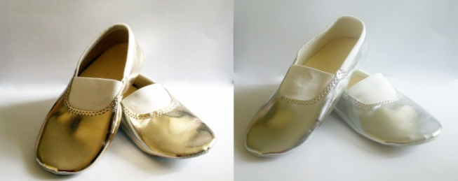
12 | Чешки ИК (золото, серебро) |  | 27,0 - 31,5 (17,0-20,0) | 170-00 | 165-00 | 160-00 | 
13 | Чешки ИК (золото, серебро) |  | 32,0 - 36,0 (20,5-23,0) | 175-00 | 170-00 | 165-00 | 
14 | Чешки ИК (золото, серебро) |  | 37,0 - 39,0 (23,5-25,0) | 180-00 | 175-00 | 170-00 | 
15 | Тапочки детские на липучке | 105 | 19,5 - 26,0 (12,0-16,5) | 190-00 | 185-00 | 180-00
16 | Тапочки детские на липучке(летние,подклад бязь) | 105л | 19,5 - 26,0 (12,0-16,5) | 190-00 | 185-00 | 180-00 | 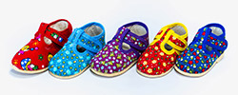
17 | Тапочки детские на липучке | 107 | 19,5 - 26,0 (12,0-16,5) | 190-00 | 185-00 | 180-00 | 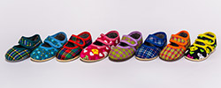
18 | Тапочки детские на липучке | 107 | 27,0 - 31,5 (17,0-20,0) | 200-00 | 195-00 | 190-00
19 | Тапочки детские на липучке(летние,подклад бязь) | 107л | 19,5 - 26,0 (12,0-16,5) | 190-00 | 185-00 | 180-00
20 | Тапочки детские на липучке(летние,подклад бязь) | 107л | 27,0 - 31,5 (17,0-20,0) | 200-00 | 195-00 | 190-00
21 | Тапочки детские на липучке(сетка), (летние,подклад бязь) | 108л | 19,5 - 26,0 (12,0-16,5) | 190-00 | 185-00 | 180-00 | 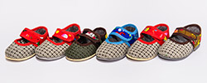
22 | Тапочки детские на липучке(сетка), (летние,подклад бязь) | 108л | 27,0 - 29,0 (17,0-18,5) | 200-00 | 195-00 | 190-00
23 | Тапочки детские лодочка | 109/2 | 23,0 -26,0 (14,5 – 16,5) | 190-00 | 185-00 | 180-00
24 | Тапочки детские лодочка | 109/3 | 27,0 - 31,5 (17,0 – 20,0) | 200-00 | 195-00 | 190-00
25 | Тапочки детские лодочка (сетка) | 110/2 | 23,0 - 26,0 (14,5 – 16,5 ) | 190-00 | 185-00 | 180-00 | 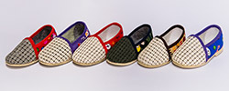
26 | Тапочки детские лодочка(сетка) | 110/3 | 27,0 - 31,5 (17,0 – 20,0 ) | 200-00 | 195-00 | 190-00 | 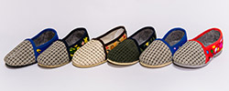
27 | Тапочки детские на липучке (с высоким задником) | 116 | 16,5 - 19,0 (10,0 – 11,5) | 190-00 | 185-00 | 180-00
28 | Тапочки детские на липучке (с высоким задником) (летние,подклад бязь) | 116л | 16,5 - 19,0 (10,0 – 11,5) | 190-00 | 185-00 | 180-00
29 | Тапочки на широкой резинке | 2/22 | 19,5 - 26,0 (12,0-16,5) | 190-00 | 185-00 | 180-00
30 | Тапочки на широкой резинке | 2/22 | 27,0 - 31,5 (17,0-20,0) | 200-00 | 195-00 | 190-00 | 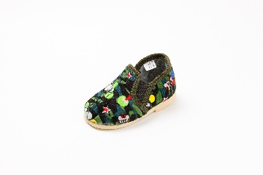
31 | Тапочки на широкой резинке(летние,подклад бязь) | 2/22л | 19,5 - 26,0 (12,0-16,5) | 190-00 | 185-00 | 180-00 | 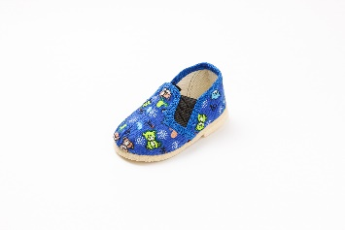
32 | Тапочки на широкой резинке(летние,подклад бязь) | 2/22л | 27,0 - 31,5 (17,0-20,0) | 200-00 | 195-00 | 190-00 | 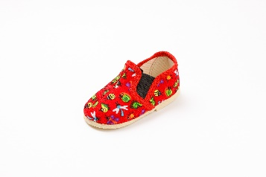 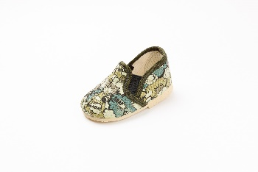
33 | Тапочки детские с меховой опушкой (лодочки) | 2/23 | 19,5 - 29,0 (12,0-18,5) | 200-00 | 195-00 | 190-00 | 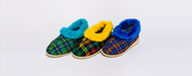
34 | Тапочки детские меховые с меховой опушкой (лодочки) | 2/23м | 19,5 - 28,5 (12,0-18,0) | 210-00 | 205-00 | 200-00
35 | Бабуши детские меховые | 2-24 | 22,0 - 26,0 (13,5 - 16,0) | 230-00 | 225-00 | 220-00 | 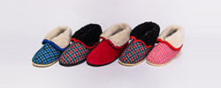
36 | Ботиночки детские на молнии | 2-25 | 17,0 - 26,0 (10,5-16,5) | 280-00 | 275-00 | 270-00 | 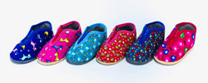
37 | Ботиночки детские с меховой опушкой, с мокасиновой вставкой | 2-26 | 22,0 - 28,5 (13,5-18,0) | 210-00 | 205-00 | 200-00 | 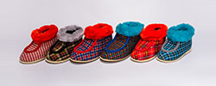
38 | Тапочки детские без задника | 3-04 | 22,5 - 31,0 (14,0 - 19,5) | 150-00 | 145-00 | 140-00 | 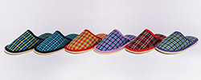
39 | Тапочки детские без задника с открытым носом | 3-05 | 22,5 - 31,0 (14,0 - 19,5) | 150-00 | 145-00 | 140-00 | 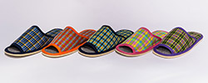
40 | Тапочки женские | 8-1 | 33,0 - 40,5 (21,0-26,0) | 245-00 | 240-00 | 235-00 | 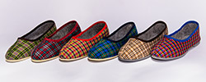
41 | Тапочки женские с меховой опушкой | 8-2 | 34,5 - 40.5 (22,0-26,0) | 260-00 | 255-00 | 250-00 | 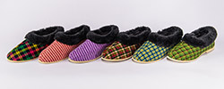
42 | Тапочки женские меховые с меховой опушкой | 8-3 | 34,5 -40,5 (22,0-26,0) | 280-00 | 275-00 | 270-00
43 | Тапочки женские меховые с меховой опушкой | 8-3 в | 36,0-40,0 (без половинок) (23,0 - 25,5) | 305-00 | 300-00 | 295-00
44 | Тапочки женские без задника | 8-4 | 36,0 - 40,0 (без половинок) (23,0 - 25,5) | 225-00 | 220-00 | 215-00 | 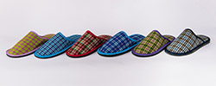
45 | Тапочки женские без пятки с открытым носом | 8-5 | 34,5 -40,0 (22,0-25,5) | 225-00 | 220-00 | 215-00 | 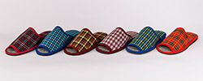
46 | Тапочки женские без задника (клетка и вельвет) | 8-6 | 33,0 - 40,5 (21,0-26,0) | 240-00 | 235-00 | 230-00 | 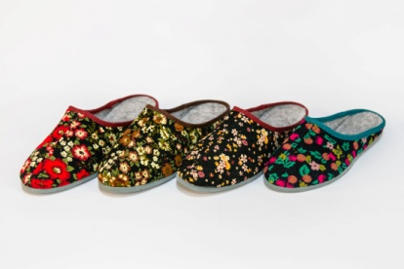 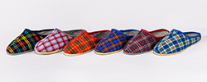
47 | Тапочки женские без задника с меховой опушкой | 8-7 | 36,0-40,0 (без половинок) (23,0 - 25,5) | 225-00 | 220-00 | 215-00 | 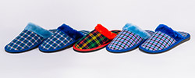
48 | Тапочки мужские | 9-1 | 39,0 - 44,0 (25,0-28,5) | 260-00 | 255-00 | 250-00 | 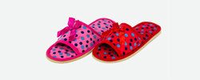 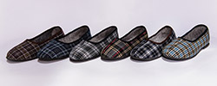
49 | Тапочки мужские без задника | 9-4 | 40,0-45,0 (без половинок) (25,5 - 29,0) | 235-00 | 230-00 | 225-00 | 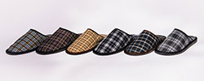
50 | Тапочки мужские без задника с открытым носом | 9-5 | 40,0 - 45,0 (без половинок) (25,5 - 29,0) | 230-00 | 225-00 | 220-00 | 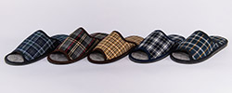
51 | Тапочки мужские без задника | 9-6 | 39,0 - 44,0 (25,0-28,5) | 245-00 | 240-00 | 235-00 | 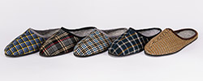
52 | Балетки |  | 24,0-42,0 (без половинок) (15,0 - 27,0) | 250-00 | 250-00 | 250-00 | 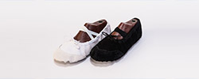
53 | Тапочки валяные без декорации |  | 28,0-45,0(без половинок) (17,5 - 29,0) | 800-00 | 800-00 | 800-00 | 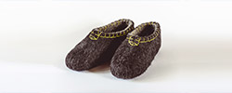
54 | Тапочки валяные декорированные |  | 28,0-45,0(без половинок) (17,5 - 29,0) | 1100-00 | 1100-00 | 1100-00
55 | Сланцы детские «Классика» | C-160К | 25,0 – 35,0 (15,5 - 22,5) | 175-00 | 175-00 | 175-00 | 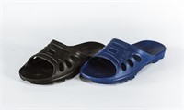
56 | Сланцы детские «Сеточка» | С-160С | 25,0 – 34,0 (15,5 -21,5) | 175-00 | 175-00 | 175-00 | 
57 | Сланцы женские, "Подсолнух" | С-150П | 36,0 -41,0 (23,0 - 26,5) | 200-00 | 200-00 | 200-00 | 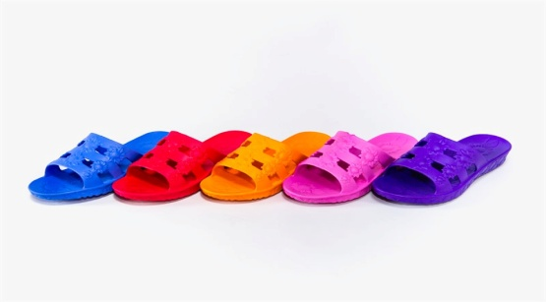
58 | Сланцы женские, "Веревка" | С-150В | 36,0 -41,0 (23,0 - 26,5) | 200-00 | 200-00 | 200-00 | 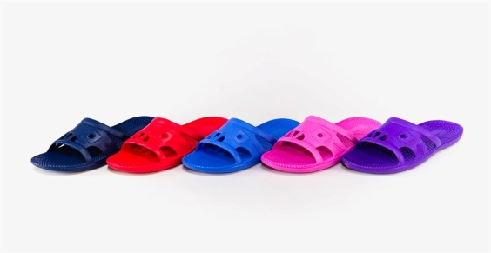
59 | Сланцы мужские «Классика» | С-140 | 36,0 – 45,0 (23,0 - 26,5) | 200-00 | 200-00 | 200-00 | 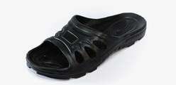
60 | Сланцы мужские «Мега Спорт» | С-141 | 41,0 – 46,0 , маломерки на 1размер (26.5 - 29,5) | 200-00 | 200-00 | 200-00 | 